Sheet1
ところワゴン広告掲出料金の試算
・マグネットシートの作成料金は概算です。正式な金額は、西武ハイヤーとお打合せください。

【広告掲出料金】
１．広告掲出を希望する地区を選択してください。
黄色いセルで「希望」を選択すると、台数が自動計算されます。
 | 三ケ島 |  | ⇒ | 0台
 | 柳瀬 |  | ⇒ | 0台
 | 富岡 |  | ⇒ | 0台
 |  |  | 合計 | 0台

２．広告掲出を希望する枠と期間を選択してください。
黄色いセルで「掲出期間」「希望」を選択すると、１台あたりの税抜き価格が自動計算されます。
 | 掲出期間 | 掲出希望 |  | １台あたり（税抜き）
①左側面大 |  |  | ⇒ | ¥0
②右側面大 |  |  | ⇒ | ¥0
③右側面中 |  |  | ⇒ | ¥0
④右側面中 |  |  | ⇒ | ¥0
⑤左側面中 |  |  | ⇒ | ¥0
⑥左側面小 |  |  | ⇒ | ¥0
⑦バックドア左 |  |  | ⇒ | ¥0
⑧バックドア右 |  |  | ⇒ | ¥0
⑨バックドア下 |  |  | ⇒ | ¥0
車内額面（運転席背面） |  |  | ⇒ | ¥0
車内チラシ配架（乗降口付近） |  |  | ⇒ | ¥0
 |  |  | 合計 | ¥0
貼付場所

３．広告掲出料金をご確認ください。
 | 台数 |  | １台あたり |  | （消費税10％）
広告掲出料金 | 0台 | × | ¥0 | × | 1.1
＝ | ¥0

【マグネットシート作成料金】
・マグネットシート作成料金は概算です。正式な金額は、西武ハイヤーとお打合せください。

４．デザイン制作・レイアウト・色校正などの費用がかかります。
２．①～⑨のいずれかを希望していると、金額が反映されます。
 | 0 | 箇所× | 50,000円＝ | ¥0

５．広告掲出を希望する枠と、１台あたりのマグネットシート作成金額をご確認ください。
掲出希望は「２」から転記されています。
 |  | 掲出希望 |  | １台あたり（税抜き）
①左側面大 |  |  | ⇒ | ¥0
②右側面大 |  |  | ⇒ | ¥0
③右側面中 |  |  | ⇒ | ¥0
④右側面中 |  |  | ⇒ | ¥0
⑤左側面中 |  |  | ⇒ | ¥0
⑥左側面小 |  |  | ⇒ | ¥0
⑦バックドア左 |  |  | ⇒ | ¥0
⑧バックドア右 |  |  | ⇒ | ¥0
⑨バックドア下 |  |  | ⇒ | ¥0
 |  |  | 合計 | ¥0

６．マグネットシート作成料金（概算）をご確認ください。
 | 台数 |  | １台あたり |  | デザイン料 |  | （消費税10％）
マグネットシート作成料金 （ | 0台 | × | ¥0 | ＋ | ¥0 | ） × | 1.1
＝ | ¥0

７．広告掲出とマグネットシート作成を合わせた概算金額をご確認ください。
 | 掲出 |  | マグネットシート作成
 | ¥0 | ＋ | ¥0
＝ | ¥0

新旧
ところワゴン広告掲出料一覧

ところワゴン広告掲出料一覧

○広告料金
項目 |  | 期間 | 枚数 | サイズ （横×縦）cm | 掲出料金 （税抜き）※３ | 制作費 | 備考
車外広告 | ①左側面大 ※１ | １ヶ月 | 1 | １００×５０ | ¥5,000 | 別途 | マグネットシートで作成
 |  | ６ヶ月 |  |  | ¥10,000
 |  | １２ヶ月 |  |  | ¥15,000
 | ②右側面大※１ | １ヶ月 | 1 | １６３×５５ | ¥5,000 | 別途
 |  | ６ヶ月 |  |  | ¥10,000
 |  | １２ヶ月 |  |  | ¥15,000
 | その他 （③右側面中、④右側面中、⑤左側面中、⑥左側面小、⑦バックドア左、⑧バックドア右、⑨バックドア下）※１ | １ヶ月 | 各１ | ③右側面中：６８×３８ ④右側面中：２９８×１４ ⑤左側面中：６８×３８ ⑥左側面小：１１０×１４ ⑦バックドア左：２２×３０ ⑧バックドア右：２２×３０ ⑨バックドア下：１４０×１７ | ¥3,000 | 別途 | マグネットシートで作成
 |  | ６ヶ月 |  |  | ¥6,000
 |  | １２ヶ月 |  |  | ¥10,000
車内額面 （運転席背面） |  | 1ヶ月 | ※２ | A３、A4 | ¥1,000 | 別途
車内チラシ配架（乗降口付近） |  | 1ヶ月 | 50枚 | A4 | ¥1,000 | 別途
※１ 左右は進行方向基準
※２ A3は1枚、A4は2枚
※３ 金額は1台分の料金です。ワゴンは地区ごとに車両の割り当てがあり、地区内の車両は同一の広告内容にします。
三ケ島地区３台、柳瀬地区３台、富岡地区２台の車両があるため、台数を掛け合わせた料金となります。

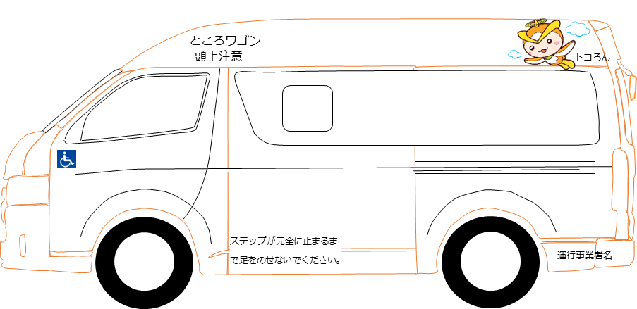
①
⑤
⑥
貼付場所
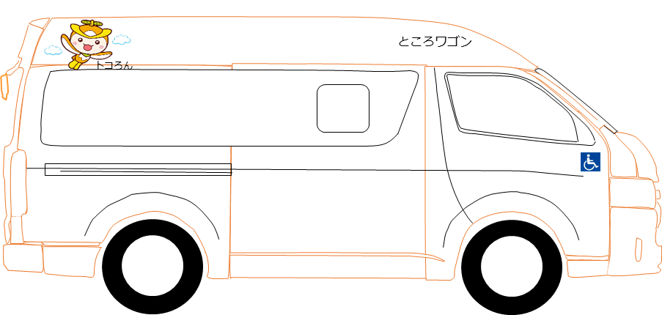
②
③
④
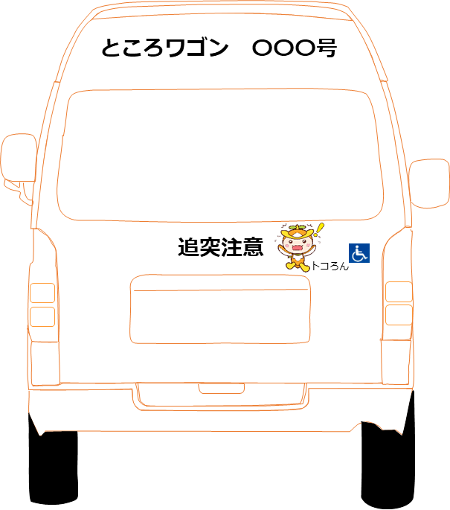
⑦
⑨
⑧

